データ取込
⓵Textファイル選択ボタン
⓶アップロードボタン

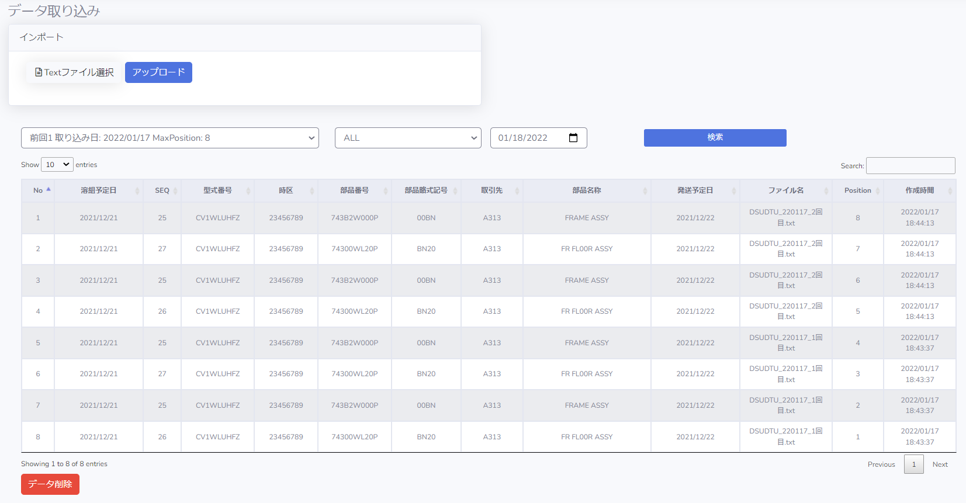
アップロードされた行数
アップロードされた時間

③アップロードした後、
ばかりのデータがをテーブルに表示されます

データ取込履歴の表示
⓶取り込み日
⓶部番名称を選択
⓵日付を選択

③アップロードした後、
ばかりのデータをを表示されます

データ削除
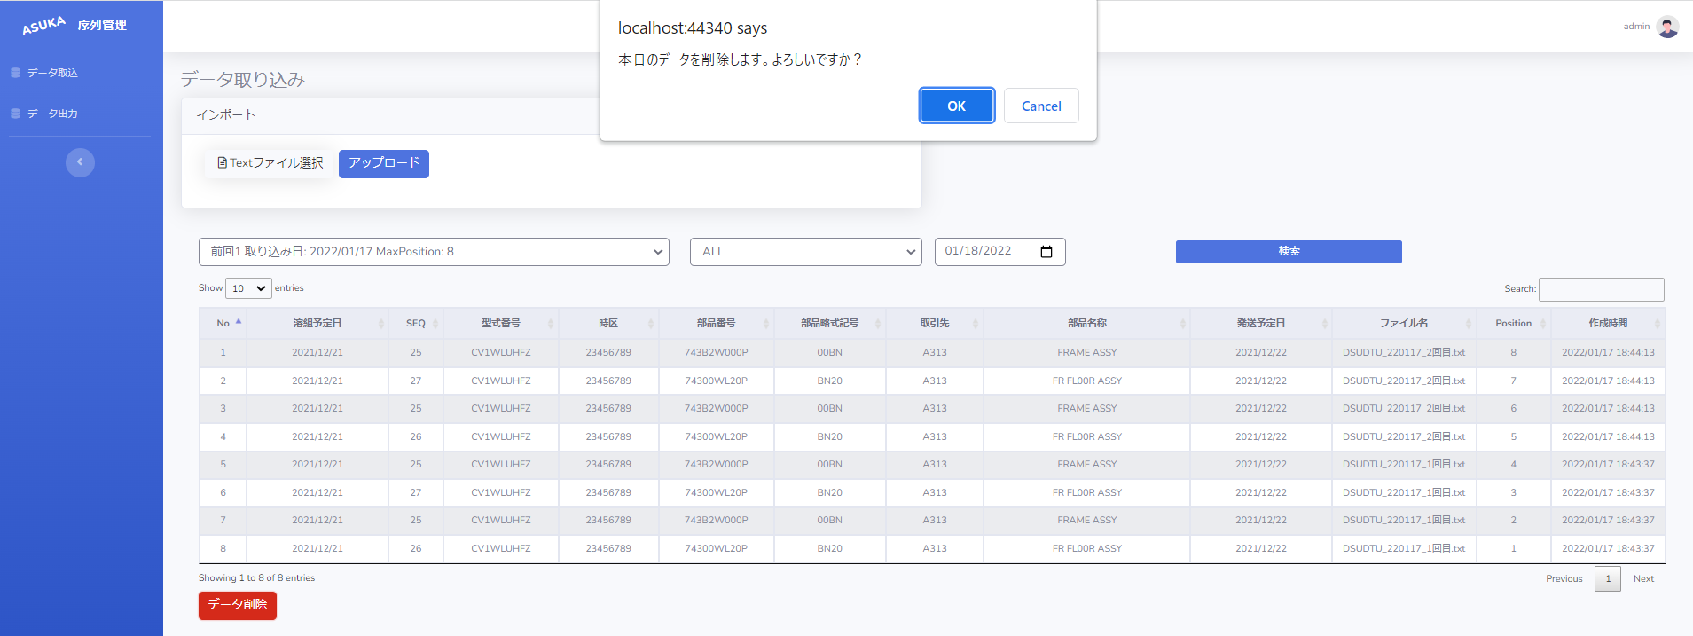
⓵ミスがあれば、削除ボタン

⓶確認メッセージ
OKを選択する場合は：本日のデータが削除します
Cancelを選択する場合は: 取り消します

エクセル出力
⓵日付を入力
⓶Positionを入力
③パレット連番
④ダウンロードボタン

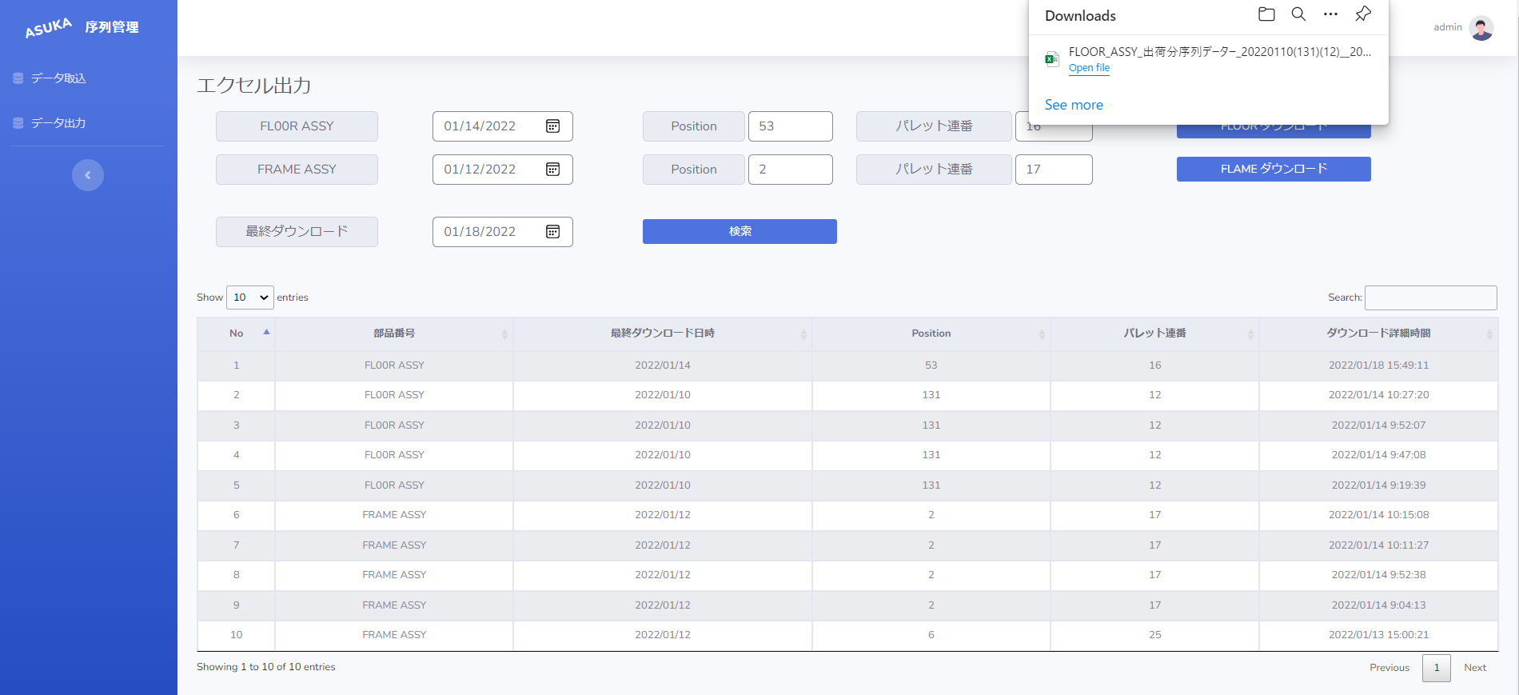
⑤ブラウザの右隅でファイルが出ます

ファイル名のフォーマット

⓵ |  | ⓶ | ⓷⓸ | ⓹

⓵ | 部番名称
⓶ | 日付から
⓷ | Positionから
⓸ | パレット連番から
⓹ | ダウンロードボタンのタイミング

ダウンロード履歴の確認
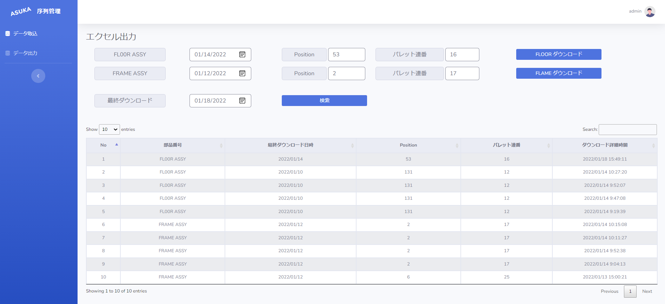

⓵日付を入力

⓶検索ボタン

③検索ボタンを押すと、
ダウンロード履歴をを表示されます

